画面遷移
画面レイアウト

凡例：
：画面
：画面遷移
業務機能名 | 社内管理システム | 画面名称 | 有給管理 | 作成日 | 2024-05-14 | 作成者 | 孫
画面ID | P005 | 備考 |  | 更新日 |  | 更新者
 |  |  |  | 備考

 |  |  |  | メニュー画面：機能情報テーブルに定義した画面
 |  |  |  |  | （ofcfunction）

有給管理ボタン
メニュー画面
有給管理

更新ボタン

有給更新

画面レイアウト_有給管理
画面レイアウト
業務機能名 | 社内管理システム | 画面名称 | 有給管理 |  |  |  | 作成日 | 2024-05-14 |  | 作成者 | 孫
画面ID | P005 | 備考 |  |  |  |  | 更新日 |  |  | 更新者
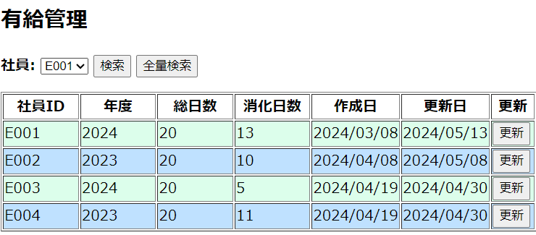
 |  |  |  | 項番 |  | 項目名称 |  |  | 項目名称種別
 |  |  |  | 1 |  | 有給管理 |  |  | ラベル
 |  |  |  | 2 |  | 社員 |  |  | セレクトボックス
 |  |  |  |  | 3 | 検索 |  |  | ボタン
 |  |  |  |  | 4 | 全量検索 |  |  | ボタン
 |  |  |  |  | 5 | 社員ID列 |  |  | ラベル
 |  |  |  |  | 6 | 年度列 |  |  | ラベル
 |  |  |  |  | 7 | 総日数列 |  |  | ラベル
 |  |  |  | 8 |  | 消化日数列 |  |  | ラベル
 |  |  |  | 9 |  | 作成日列 |  |  | ラベル
 |  |  |  |  | 10 | 更新日列 |  |  | ラベル
 |  |  |  |  | 11 | 更新 |  |  | ボタン

画面レイアウト_有給更新
画面レイアウト
業務機能名 | 社内管理システム | 画面名称 | 有給更新 |  |  | 作成日 | 2024-05-14 |  | 作成者 | 孫
画面ID | P005 | 備考 |  |  |  | 更新日 |  |  | 更新者
 |  |  |  | 項番 | 項目名称 |  |  | 項目名称種別
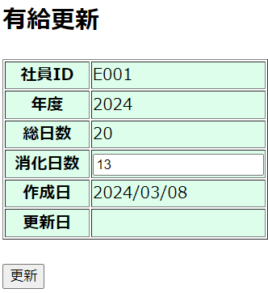
 |  |  |  | 1 | 有給更新 |  |  | ラベル
 |  |  |  | 2 | 社員IDタイトル |  |  | ラベル
 |  |  |  | 3 | 社員ID値 |  |  | ラベル
 |  |  |  | 4 | 年度タイトル |  |  | ラベル
 |  |  |  | 5 | 年度値 |  |  | ラベル
 |  |  |  | 6 | 総日数タイトル |  |  | ラベル
 |  |  |  | 7 | 総日数値 |  |  | ラベル
 |  |  |  | 8 | 消化日数タイトル |  |  | ラベル
 |  |  |  | 9 | 消化日数値 |  |  | テキスト
 |  |  |  | 10 | 作成日タイトル |  |  | ラベル
 |  |  |  | 11 | 作成日値 |  |  | ラベル
 |  |  |  | 12 | 更新日タイトル |  |  | ラベル
 |  |  |  | 13 | 更新日値 |  |  | ラベル
 |  |  |  | 14 | 更新 |  |  | ボタン

